Sheet1
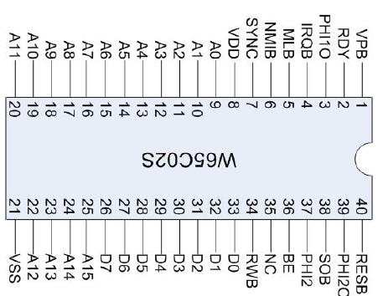
D3 | D4 | D5 | D6 | D7 | RW | RSTn | IRQn | NMIn | CLK | RDY | SYNC | BRK | BE | NC | NC | NC | NC | NC | +5 V | D3 | D4 | D5 | D6 | D7 | RW | RST | NMI | IRQ | CLK | RDY | SYNC | BRK | NC | NC | NC | NC | NC | NC | +5 V
GND | D2 | D1 | D0 | A0 | A1 | A2 | A3 | A4 | A5 | A6 | A7 | A8 | A9 | A10 | A11 | A12 | A13 | A14 | A15 | GND | D2 | D1 | D0 | A0 | A1 | A2 | A3 | A4 | A5 | A6 | A7 | A8 | A9 | A10 | A11 | A12 | A13 | A14 | A15

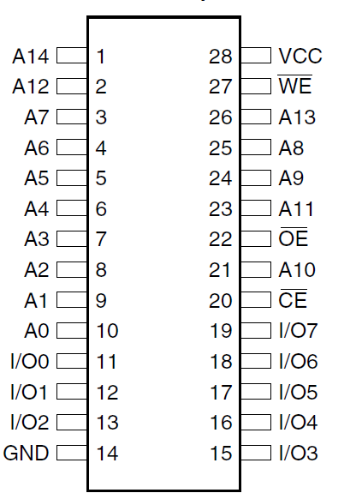

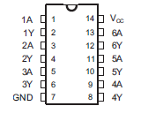

A15 | A14 | A13 | A12 | A11 | A10 | A9 | A8 | A7 | A6 | A5 | A4 | A3 | A2 | A1 | A0 | D0 | D1 | D2 | GND
+5 V | NC | NC | NC | NC | NC | BE | BRK | SYNC | RDY | CLK1 | NMIn | IRQn | RSTn | RW | D7 | D6 | D5 | D4 | D3 |  |  |  |  | VP

Programmer
D3 | D4 | D5 | D6 | D7 | RW | RSTn | IRQn | NMIn | CLK | RDY | SYNC | BRK | BE | NC | NC | NC | NC | NC | +5 V
GND | D2 | D1 | D0 | A0 | A1 | A2 | A3 | A4 | A5 | A6 | A7 | A8 | A9 | A10 | A11 | A12 | A13 | A14 | A15

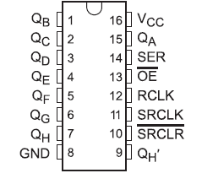

 |  |  |  |  |  |  |  |  |  |  |  |  |  |  |  | TX1 | VIN
 |  |  |  |  |  |  |  |  |  |  |  |  |  |  |  | RX0 | GND
 |  |  |  |  |  |  |  |  |  |  |  |  |  |  |  | RST | RST
 |  |  |  |  |  |  |  |  |  |  |  |  |  |  |  | GND | 5V
 |  |  |  |  |  |  |  |  |  |  |  |  |  |  | SER | D2 | A7 | D7
 |  |  |  |  |  |  |  |  |  |  |  |  |  |  | OEn | D3 | A6 | D6
 |  |  |  |  |  |  |  |  |  |  |  |  |  |  | RCLK | D4 | A5 | D5
 |  |  |  |  |  |  |  |  |  |  |  |  |  |  | SRCLK | D5 | A4 | D4
 |  |  |  |  |  |  |  |  |  |  |  |  |  |  | RW | D6 | A3 | D3
 |  |  |  |  |  |  |  |  |  |  |  |  |  |  | RST | D7 | A2 | D2
 |  |  |  |  |  |  |  |  |  |  |  |  |  |  | CLK | D8 | A1 | D1
 |  |  |  |  |  |  |  |  |  |  |  |  |  |  |  | D9 | A0 | D0
 |  |  |  |  |  |  |  |  |  |  |  |  |  |  |  | D10 | REF
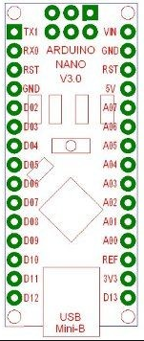
 |  |  |  |  |  |  |  |  |  |  |  |  |  |  |  | D11 | 3V3
 |  |  |  |  |  |  |  |  |  |  |  |  |  |  |  | D12 | D13

555
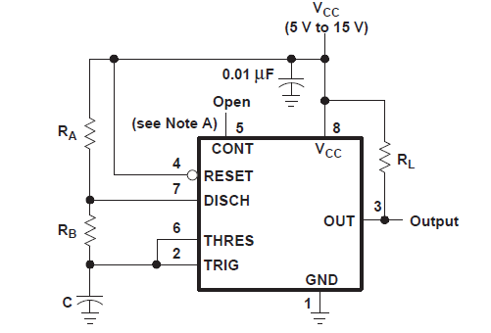

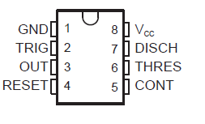
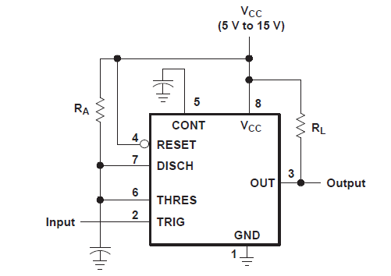

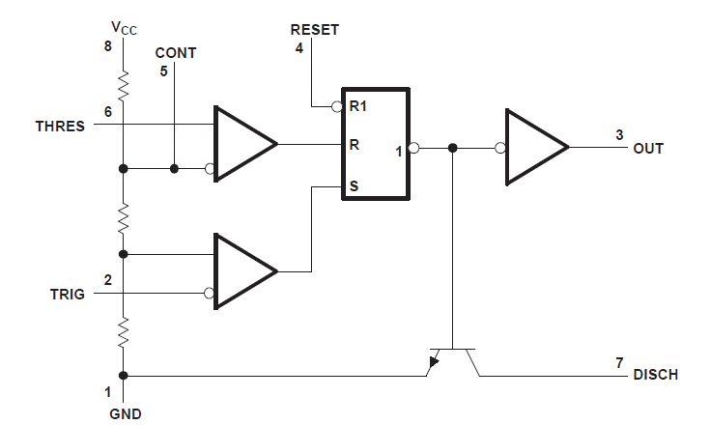

debug
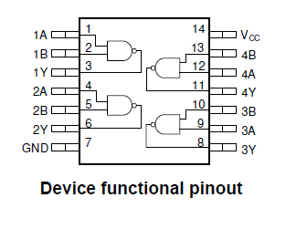

Sheet2
